关系图
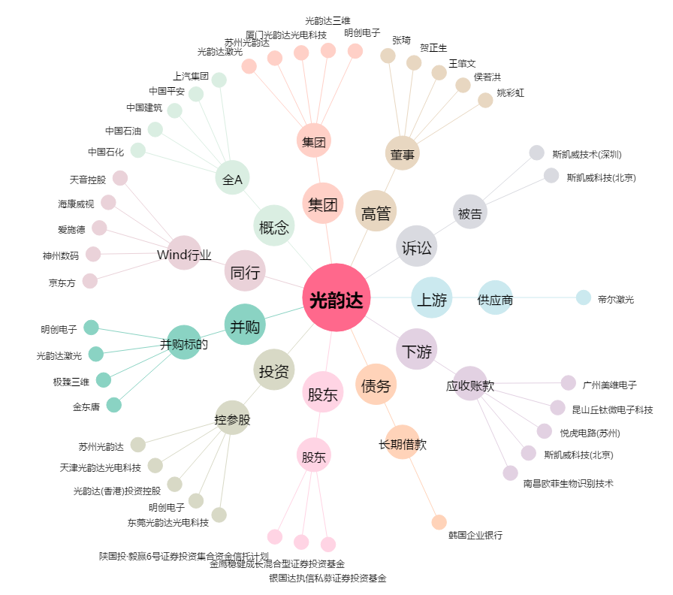
光韵达[300227.SZ] - 关系概览图

